견적 업체선정
견적 업체선정 (IT_OKP_09_01)

작성자 | 작성일 | 수행자 | 수행일
서동욱 | 2025.05.15 | 서동욱 | 2025.05.15

테스트 대상 상세 (시나리오별 세부단계)
견적 생성 => 공급사 투찰 => 입찰마감확인 => 업체선정
테스트 시나리오 목적 :
운영사에서 견적을 생성하고, 공급사의 투찰 및 업체 선정 처리까지의 견적을 처리한다.
가정 및 필요사항 :

시나리오 항목 CODE | 시나리오 화면경로 및 페이지 | 테스트 항목 | 테스트 사전 정보 및 입력 | 테스트 케이스 기대결과 | 실제결과 | 구분 또는 실패 여부 | pcni | 수정사항 | 조치자 | 조치내용
IT_OKP_09_01_01 | 운영사 상품관리 : 견적관리 | 견적 생성 |  | • 견적관리 페이지 > 견적생성 > 견적 정보 입력 > 견적생성 처리 > 목록 확인 - 업체선정 및 유찰의 처리를 위해 공급사 업체를 2개 이상 처리후 테스트 진행 | 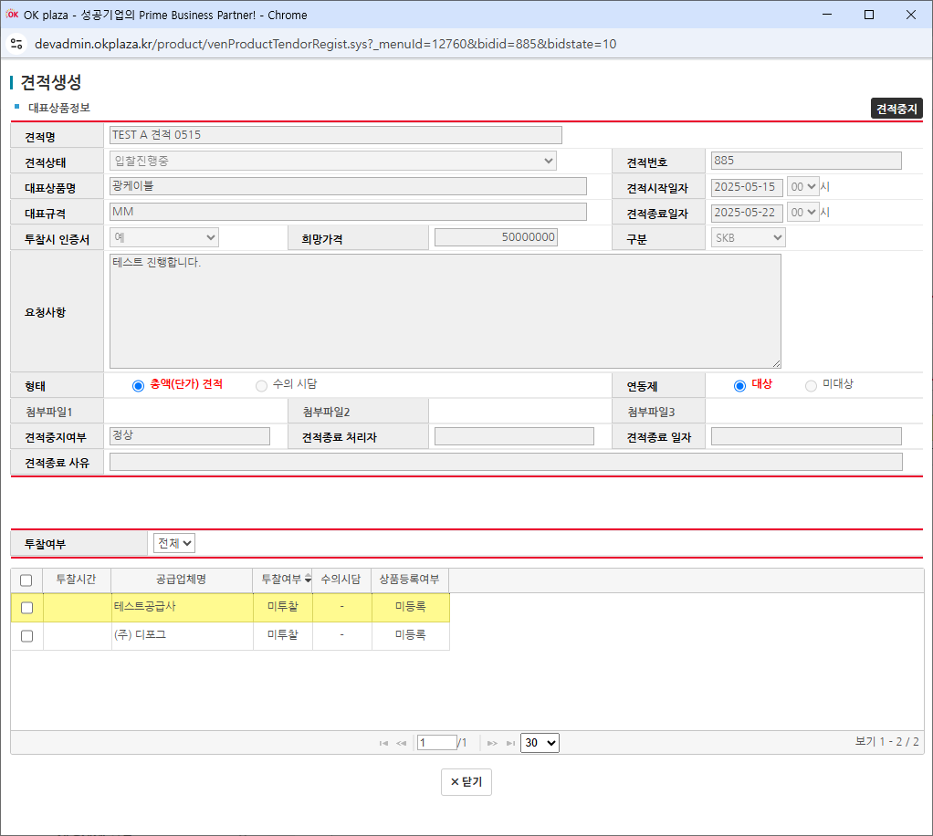 • OK |  | Y |  | 서동욱 | X
IT_OKP_09_01_02 | 공급사 상품 : 견적 | 공급사 견적 투찰 |  | • 견적 페이지 > 견적 상세 확인 (목록의 견적 번호 클릭) > 입찰 형태에 따른 필수 입력값 입력 및 투찰 > 공동인증서 처리 (상용 서버에서만 처리됨) > 투찰 처리 목록 확인 - 공동인증서는 상용 서버에서만 처리됨 (로컬 테스트는 완료) | 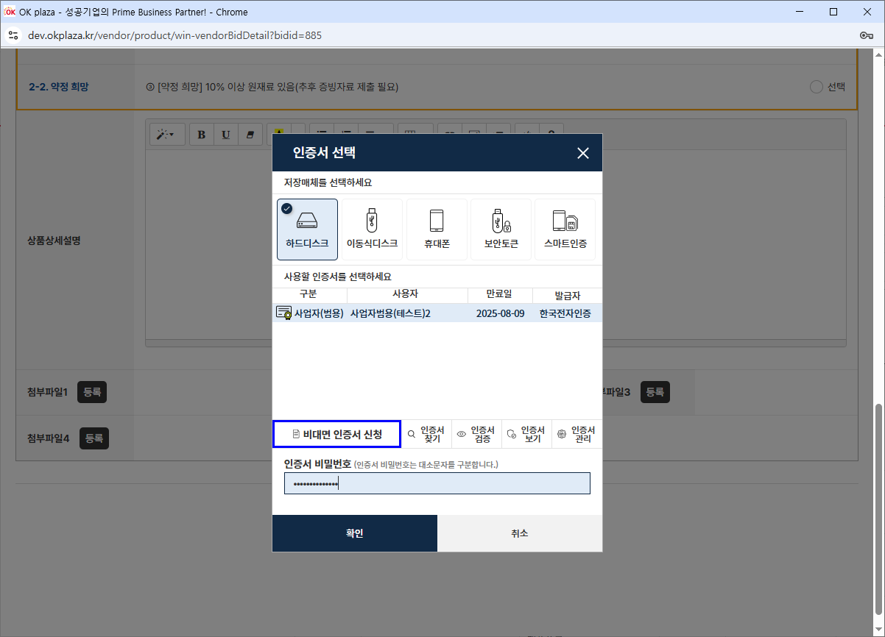 • OK |  | Y |  | 서동욱 | X
IT_OKP_09_01_03 | 운영사 상품관리 : 견적관리 > 공급사 상품 : 견적 | 입찰마감확인 / 업체선정 |  | • 입찰 마감된 견적의 낙찰자를 선정 > 낙찰된 공급사로 접속하여 낙찰여부 확인 - 견적 목록의 입찰 결과를 확인 하여 낙찰 여부 체크 - 입찰 마감은 스케줄러를 통해 마감 처리됨 | • OK |  | Y |  | 서동욱 | X

